万昌1
零部件采购价格协议（ ）
协议编号：HBZYXY-2022-078-01
甲方：河北光华荣昌汽车部件有限公司
乙方： 黄骅市万昌五金制品有限公司
甲乙双方在保持互惠互利的基础上，为保持长久的合作关系，双方携手共同占领大市场，特签定价格协议如下：
一、乙方供货价格（以未税价格为准） 单位：元（RMB)
序号 | QAD编码 | 零部件名称（QAD） | 图号或规格 | 单位 | 未税采购价格 （不含模具摊销） |  | 未税模检具摊销费 |  |  | 未税产品价格 （含模摊费） | 备注
 |  |  |  |  | 2021年 | 2022年 | 模检具总价 | 摊销费 | 摊销方式 | 2022年
1 | SHT0010446 | F3000销轴固定支架焊接总成（M3000-H通用） |  | 件 |  | 3.4530 | 13000 | 0.2600 | 模具费摊销至每种摊销5万件产品中 | 3.7130 |  | 2021年8月16日取消
2 | SHT0010720 | M3000-S调角器解锁把手-左 |  | 件 |  | 0.5500 | 15000 | 0.3000 | 模具费摊销至每种摊销5万件产品中 | 0.8500 |  | 2021年8月16日设变，增加工艺孔 | H4
3 | SHT0010721 | M3000-S调角器解锁把手-右 |  | 件 |  | 0.5500 |  | 0.3000 | 模具费摊销至每种摊销5万件产品中 | 0.8500 |  | 2021年8月16日设变，增加工艺孔 | H4
4 | SHT0012215 | T5连接梁本体 |  | 件 |  | 5.0800 | 22000 | 0.0000 | 荣昌支付模具费，不走模摊 | 5.0800
5 | SHT0012216 | T5连接梁加强钣金 |  | 件 |  | 1.3640 | 13000 | 0.0000 | 荣昌支付模具费，不走模摊 | 1.3640
6 | SHT0012362 | T5驾驶员调角器右靠背板 |  | 件 |  | 2.6820 | 32000 | 0.0000 | 荣昌支付模具费，不走模摊 | 2.6820 | SHT0012933的组成单件
7 | SHT0012358 | T5副司机副边调角器上板 |  | 件 |  | 2.6820 |  | 0.0000 | 荣昌支付模具费，不走模摊 | 2.6820 | SHT0012930的组成单件
二、发票开具：乙方必须开具国家规定税率的增值税专用发票，税率13%专票，开具发票时必须注明QAD编码且与入库/使用量中的QAD编码保持一致。
三、价格执行期从 2021年1月1日供货之日起至 2022 年 12 月 31 日(遇市场价格变动经双方协商同意后可调整)。
四、此协议一式二份，经双方代表签字后即生效，同时具有法律效力。复印件、传真件具备同等法律效力。双方合作中出现质量、技术、物流等问题按相应合同（协议）办理。
五、供应商接到此通知后两日内确认回传，否则视为默认。

甲方（签字盖章）： |  |  | 乙方（签字盖章）：

签订日期： |  |  | 签订日期：

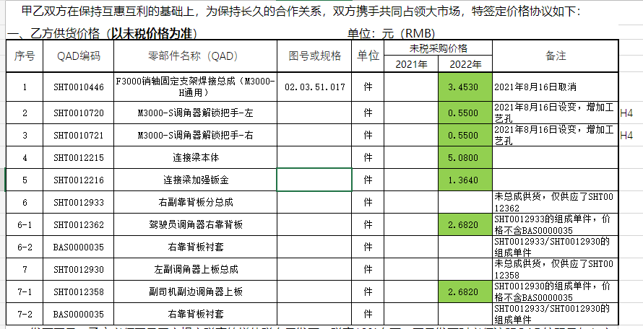
财务目标价

万昌2
零部件采购价格协议（ ）
协议编号：HBZYXY-2022-078-01
甲方：河北光华荣昌汽车部件有限公司
乙方： 黄骅市万昌五金制品有限公司
甲乙双方在保持互惠互利的基础上，为保持长久的合作关系，双方携手共同占领大市场，特签定价格协议如下：
一、乙方供货价格（以未税价格为准） 单位：元（RMB)
序号 | QAD编码 | 零部件名称（QAD） | 图号或规格 | 单位 | 未税采购价格 （不含模具摊销） |  | 未税模检具摊销费 |  |  | 未税产品价格 （含模摊费） | 备注
 |  |  |  |  | 2021年 | 2022年 | 模检具总价 | 摊销费 | 摊销方式 | 2022年
1 | SHT0001179 | 气囊上支架 |  | 件 | 2.3966 | 3.3466 | 第一套模具由荣昌提供 第二套、第三套模具是万昌自行制作的 | 0.0000 | 0.0000 | 3.3466
2 | SHT0001165 | 调节螺母上固定架（新） |  | 件 | 0.5663 | 0.6150 | 第一套模具由荣昌提供 第二套模具是万昌自行制作的 | 0.0000 | 0.0000 | 0.6150
3 | SHT0001164 | 调节螺母下固定架（新） |  | 件 | 0.4760 | 0.7100 | 第一套模具由荣昌提供 第二套模具是万昌自行制作的 | 0.0000 | 0.0000 | 0.7100
4 | SHT0001109 | 调节臂1 |  | 件 | 0.8700 | 1.2170 | 万昌自制开发的模具 | 0.0000 | 0.0000 | 1.2170
5 | SHT0001108 | 调节臂2 |  | 件 | 0.6402 | 0.7100 | 万昌自制开发的模具 | 0.0000 | 0.0000 | 0.7100
6 | SHT0001133 | 缓冲支架 |  | 件 | 0.6031 | 0.9031 | 第一套模具由荣昌提供 第二套模具是万昌自行制作的 | 0.0000 | 0.0000 | 0.9031
7 | SHT0001127 | 陕汽锁紧齿板前 |  | 件 | 1.1728 | 1.3820 | 万昌自制开发的模具 | 0.0000 | 0.0000 | 1.3820
8 | SHT0001126 | 陕汽锁紧齿板后 |  | 件 | 1.1728 | 1.3820 | 万昌自制开发的模具 | 0.0000 | 0.0000 | 1.3820
9 | SHT0001129 | 后安装板左 |  | 件 | 1.6838 | 1.9338 | 第一套模具由荣昌提供 后续三套模具是万昌自行制作的 | 0.0000 | 0.0000 | 1.9338
10 | SHT0001128 | 后安装板右 |  | 件 | 1.6838 | 1.9338 | 第一套模具由荣昌提供 后续三套模具是万昌自行制作的 | 0.0000 | 0.0000 | 1.9338
11 | SHT0001899 | 座盆延伸滑块支撑板 |  | 件 | 1.0442 | 1.1115 | 5308.00 | 0.1327 | 模具费分摊至4万件产品中 | 1.2442
12 | SCS0004404 | 地锁拉线固定前支架左（中期改款） |  | 件 | 0.2328 | 0.3828 | 模具由荣昌提供 | 0.0000 | 0.0000 | 0.3828
13 | SCS0004403 | 地锁拉线固定前支架右（中期改款） |  | 件 | 0.2328 | 0.3828 | 模具由荣昌提供 | 0.0000 | 0.0000 | 0.3828
14 | SCS0004405 | 扣手底座支架（中期改款） |  | 件 | 1.5908 | 1.8608 | 模具由荣昌提供 | 0.0000 | 0.0000 | 1.8608
15 | SHT0001862 | 左滑轨连接板 |  | 件 | 3.7080 | 3.1142 | 8848.00 | 0.2212 | 模具费分摊至4万件产品中 | 3.3354
16 | SHT0001863 | 右滑轨连接板 |  | 件 | 3.0354 | 3.1142 | 8848.00 | 0.2212 | 模具费分摊至4万件产品中 | 3.3354
17 | SCS0004369 | B40L安全带出口钣金（中期改款） |  | 件 | 2.4250 | 2.5750 | 模具由荣昌提供 | 0.0000 | 0.0000 | 2.5750
二、发票开具：乙方必须开具国家规定税率的增值税专用发票，税率13%专票，开具发票时必须注明QAD编码且与入库/使用量中的QAD编码保持一致。
三、价格执行期从 2022 年 1 月 1 日起至 2022 年 12 月 31 日(遇市场价格变动经双方协商同意后可调整)。
四、此协议一式二份，经双方代表签字后即生效，同时具有法律效力。复印件、传真件具备同等法律效力。双方合作中出现质量、技术、物流等问题按相应合同（协议）办理。
五、供应商接到此通知后两日内确认回传，否则视为默认。

甲方（签字盖章）： |  |  | 乙方（签字盖章）：

签订日期： |  |  | 签订日期：

